Заказ открыток
ОТКРЫТКИ |  | ЗАКАЗ
№ | Название | Кол-во | Изображение
1 | «Время собирать хворост»
2 | «Осенняя прогулка»
3 | «Розовая теплица»
4 | «В теплице»
5 | «В полях»
6 | «Велопрогулка»
7 | «Укулеле»
8 | «Зимний день»
9 | «Для книги всегда есть время»
10 | «Цветочные поля»
11 | «Садовницы»
12 | «Праздник в цветочном магазине»
13 | «Садовые инструменты»
14 | «Кот Мимоз»
15 | Кошечка Фрося
16 | «Анемоны»
17 | «Стаканчик для сакэ»
18 | «Кот капустный»
19 | «Гиацинты»
20 | «Гиацинт ботаника» |  | 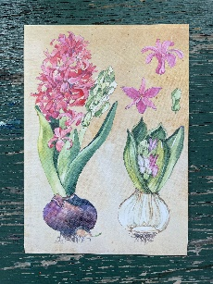
21 | «Кубышка»
22 | «Папоротник»
23 | «Ты огонь» |  | 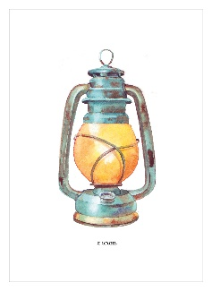
24 | «Я огонь»
25 | «Для расслабленной тыковки»
26 | Be relaxed pumpkin
 | ИТОГО | 0

